디자인
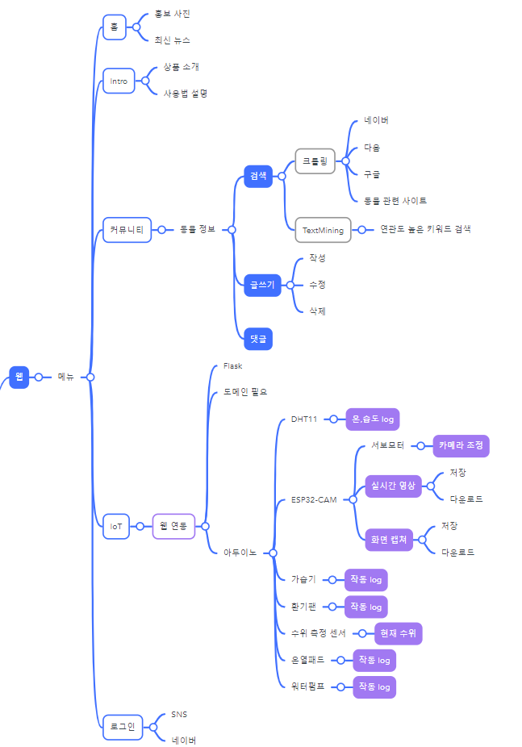
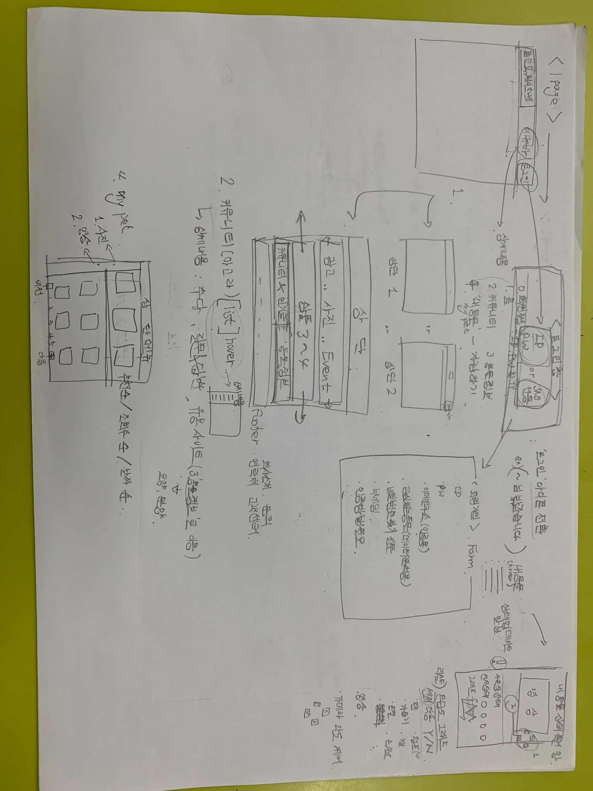
fontawesome-아이콘
아이콘

접근성
jinja

홈
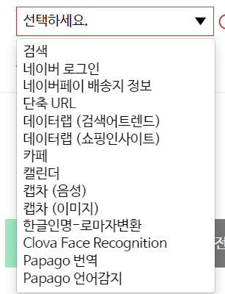
</td>

관리자페이지
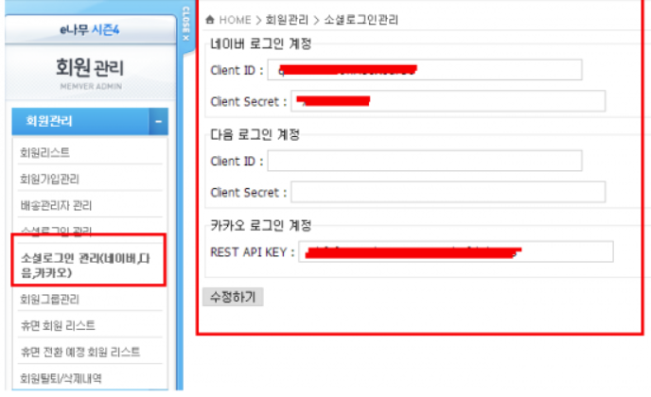

회원관리
공지사항
이벤트 등록

